B - Infraestructura
 |  |  | GESTIÓN DOCUMENTAL |  |  |  |  |  |  |  |  |  |  |  |  |  |  |  |  | POLICÍA NACIONAL
Código:1GD-FR-0020
Fecha: 09/07/2025 |  |  | DIAGNÓSTICO INTEGRAL PARA LOS ARCHIVOS DE LA POLICÍA NACIONAL
Versión: 1
CONTINUIDAD DIAGNÓSTICO INTEGRAL PARA LOS ARCHIVOS DE LA POLICÍA NACIONAL

B. INFRAESTRUCTURA
ASPECTOS A TENER EN CUENTA
Los edificios y locaciones destinados como sedes de archivos, deberán cumplir con las condiciones de edificación, almacenamiento, medio ambiental, de seguridad y de mantenimiento que garanticen la adecuada conservación de los acervos documentales (Acuerdo 049 del 05/05/2000 "Por el cual se desarrolla el artículo 61 del capítulo 7º de conservación documentos el reglamento general de archivos sobre "condiciones de edificios y locales destinados a archivos").

B1. DATOS GENERALES Y UBICACIÓN DEL DEPÓSITO DE ARCHIVO
Fecha de Construcción |  |  |  |  |  | Acto Administrativo de construcción |  |  |  | Condición Legal del Bien Inmueble |  | Ubicación Geográfica |  |  |  |  |  |  |  |  | Ubicación específica
Día |  | Mes |  | Año |  |  |  |  |  |  |  | Zona |  |  | Punto cardinal |  |  | Unidad Administrativa
27 |  | 3 |  | 2012 |  | Contrato |  |  |  | Propio (Institución) |  | Rural |  |  | Occidente |  |  | Verada |  |  | En la sede principal de la unidad (Interna)
B.2 ESTADO DE LA EDIFICACIÓN
Estado de la Construcción |  |  |  |  |  | Niveles de la Edificación |  | Nivel de Ubicación del Archivo |  | Servicios Básicos |  |  | Inmediaciones / áreas colindantes |  |  |  | Situaciones de Riesgo Detectadas
Construida |  |  |  |  |  | Dos |  | Uno |  | Luz |  |  | Otros
B.3 CONDICIONES TÉCNICAS MÍNIMAS EXIGIDAS
Área Administrativa |  |  |  | Zona de Consulta |  |  |  | Depósitos Documentales |  |  | Laboratorio de Microfilmación |  |  |  | Laboratorio de Digitalización |  |  |  | Zona Cuarentena (Biodeterioro)
Interno y Externo | Área en m² |  |  |  | Área en m² |  |  |  | Área en m² |  |  | Área en m² |  |  |  | Área en m² |  |  |  | Área en m²
 | 2.15 * 2.15 |  |  |  | 1,00*1,30 |  |  |  | 10,8*10,5 |  |  | no aplica |  |  |  | no aplica |  |  |  | 4.02*2.6
Las diferentes áreas se encuentran aisladas |  |  |  |  |  |  | Si | Número de Depósitos Documentales |  |  |  |  |  | 1 | Total de m² asignados |  |  |  |  |  |  |  | 118.02
ESTANTERÍA / ARCHIVADORES, SEÑALÉTICA Y SISTEMA DE ILUMINACIÓN
Estantería |  | Clase y Altura |  |  |  |  |  | Sistema de Iluminación |  | Existencia de Luz |  |  |  |  | Señalética, rutas de evacuación, plan de contingencia frente a desastres |  | El Archivo de la Unidad cuenta con sistema de señalización
 |  | Archivadores Rodantes con 2,20 metros de altura |  |  |  |  |  |  |  | Artificial |  |  |  |  |  |  | Orientadoras, Informativas, Direccionales, Identificativas, Reguladoras, Ornamentales |  |  |  |  |  |  | Aire Acondicionado
 |  | Longitud |  |  |  |  |  |  |  | Sistema Utilizado |  |  |  |  |  |  | Se cuenta con plan de emergencia y contingencia |  |  |  |  |  |  | Deshumificador
 |  | Estantería de menos de 100 metros de longitud |  |  |  |  |  |  |  | Fluorescente |  |  |  |  |  |  | Si |  |  |  |  |  |  | Extractor
 |  | Capacidad de soportar peso |  |  |  |  |  |  |  | Intensidad e impacto |  |  |  |  |  |  | Rutas de evacuación y salidas de emergencia |  |  |  |  |  |  | Extractor Eléctrico
 |  | Cada bandeja soporta un peso de 100 kg / mt lineal |  |  |  |  |  |  |  | Radiación visible lumínica menor o igual a 100 lux. |  |  |  |  |  |  | El Archivo cuenta con una salida debidamente señalizada |  |  |  |  |  |  | Humificador
SISTEMA DE VENTILACIÓN Y CONDICIONES AMBIENTALES |  |  |  |  |  |  |  |  |  |  |  |  |  |  |  |  |  |  |  |  |  |  |  | Luxómetro
Ventilación |  | Clase de Ventilación |  |  |  |  |  | Los depósitos cuentan con sistemas de regulación ambiental |  | Condiciones Ambientales |  |  |  |  | Mantenimiento y Limpieza |  | Área Administrativa |  |  |  |  |  |  | Termohigrómetro
 |  | Natural y artificial |  |  |  |  |  |  |  | Control, regulación y verificaión de Humedad Relativa, Temperatura, iluminación, polvo |  |  |  |  |  |  | Diario |  |  |  |  |  |  | Ventiladores
 |  | Sistema de Ventilación Artificial |  |  |  |  |  |  |  | De no aplicarse ningún sistema, escoja el motivo |  |  |  |  |  |  | Área de Consulta y Depósitos |  |  |  |  |  |  | Todos los anteriores
 |  | Extractores y Aire Acondicionado |  |  |  |  |  |  |  |  |  |  |  |  |  |  | Semanal |  |  |  |  |  |  | Aire Acondicionado - Deshumificador
 |  | Sistema de Ventilación Naturales |  |  |  |  |  |  |  | Nombre los equipos existentes en el depósito documental ( aire acondicionado, Deshumificador, Extractor, Extractor eléctrico, Humificador, Luxómetro, Termohigrómetro, Ventiladores |  |  |  |  |  |  | Laboratorios de Digitalización y Microfilmación |  |  |  |  |  |  | Aire Acondiconado - Humificador
 |  | Puertas |  |  |  |  |  |  |  | Termohigrómetro, Luxometro, deshumificador, aireacondicionado |  |  |  |  |  |  | No Aplica |  |  |  |  |  |  | Aire Acondicioando - Luxómetro
B.4 SISTEMA DE SEGURIDAD |  |  |  |  |  |  |  |  |  |  |  |  |  |  |  |  |  |  |  |  |  |  |  | Aire Acondiconado - Termohoigrómetro
Circuito Cerrado de Televisión |  |  | Fecha último mantenimiento |  | Sistema Biométrico |  |  | Fecha último mantenimiento |  | Alarma contra robos |  | Fecha último mantenimiento |  | Sistema Contra Incendios (Detención y Extinción) |  |  | Fecha último mantenimiento |  | Seguridad Policial |  |  | Cantidad personal por turno |  | Aire Acondicionado - Ventiladores
No |  |  | DD-MM-AAAA |  | No |  |  | DD-MM-AAAA |  | No |  | DD-MM-AAAA |  | Si |  |  | DD-MM-AAAA |  | Si |  |  |  |  | Deshumificador - Extractor
B.5 ELEMENTOS Y EQUIPOS ASIGNADOS AL GRUPO DE GESTIÓN DOCUMENTAL Y DEPÓSITOS DOCUMENTALES |  |  |  |  |  |  |  |  |  |  |  |  |  |  |  |  |  |  |  |  |  |  |  | Deshumificador - Extractor eléctrico
Elementos |  |  |  |  | Cantidad | Fecha último mantenimiento o calibración |  |  | Elementos |  |  |  |  | Cantidad | Equipos |  |  |  |  | Cantidad | Fecha último mantenimiento o calibración |  |  | Deshumificador - Luxómetro
Cuenta con extintores CO2 |  |  |  |  | 1 | 31 | 12 | 2025 | Puestos de Trabajo |  |  |  |  | 3 | Termohigrómetros |  |  |  |  | 4 | 29 | 5 | 2025 | Deshumificador - Termohigrometro
Cuenta con extintores Multipropósito |  |  |  |  | 2 | 31 | 12 | 2025 | Teléfonos |  |  |  |  | 0 | Deshumidificadores / Humidificadores |  |  |  |  | 1 | 11 | 8 | 2025 | Deshumificador - ventiladores
Cuenta con extractores de aire |  |  |  |  | No | DD | MM | AAAA | Unidades de Conservación (Cajas) |  |  |  |  | 200 | Equipos de Microfilmación |  |  |  |  | 0 | DD | MM | AAAA | Extractor - Humificador
Cuenta con sensores de movimiento: |  |  |  |  | No | DD | MM | AAAA | Unidades de Conservación (Carpetas) |  |  |  |  | 200 | Equipos de digitalización (Escáneres) |  |  |  |  | 1 | 13 | 6 | 2025 | Extractor - Luxómetro
Otros |  |  |  |  |  | DD | MM | AAAA | Equipos de Cómputo |  |  |  |  | 3 | Impresoras- fotocopiadoras |  |  |  |  | 1 | 13 | 6 | 2025 | Extractor Termohigrómetro
Cuáles? |  |  |  |  |  |  |  |  |  |  |  |  |  |  |  |  |  |  |  |  |  |  |  | Extractor Ventiladores
EVIDENCIA FOTOGRÁFICA |  |  |  |  |  |  |  |  |  |  |  |  |  |  |  |  |  |  |  |  |  |  |  | Extractor -eléctrico Humificador
ANEXAR REGISTRO FOTOGRÁFICO QUE DEN CUENTA DE LAS CONDICIONES TÉCNICAS MÍNIMAS QUE PRESENTA LA ESTRUCTURA DEL ARCHIVO, EQUIPAMIENTO Y MOBILIARIO, ESTANTERÍA, SEÑALÉTICA Y SEGURIDAD, LAS ÁREAS COLINDANTES Y EL ESTADO DE LA INFORMACIÓN ADMINISTRADA POR LA UNIDAD |  |  |  |  |  |  |  |  |  |  |  |  |  |  |  |  |  |  |  |  |  |  |  | Extractor eléctrico- Luxómetro
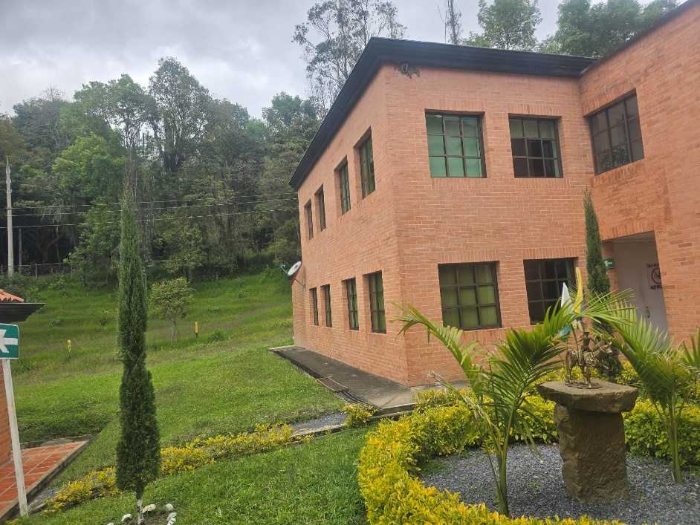 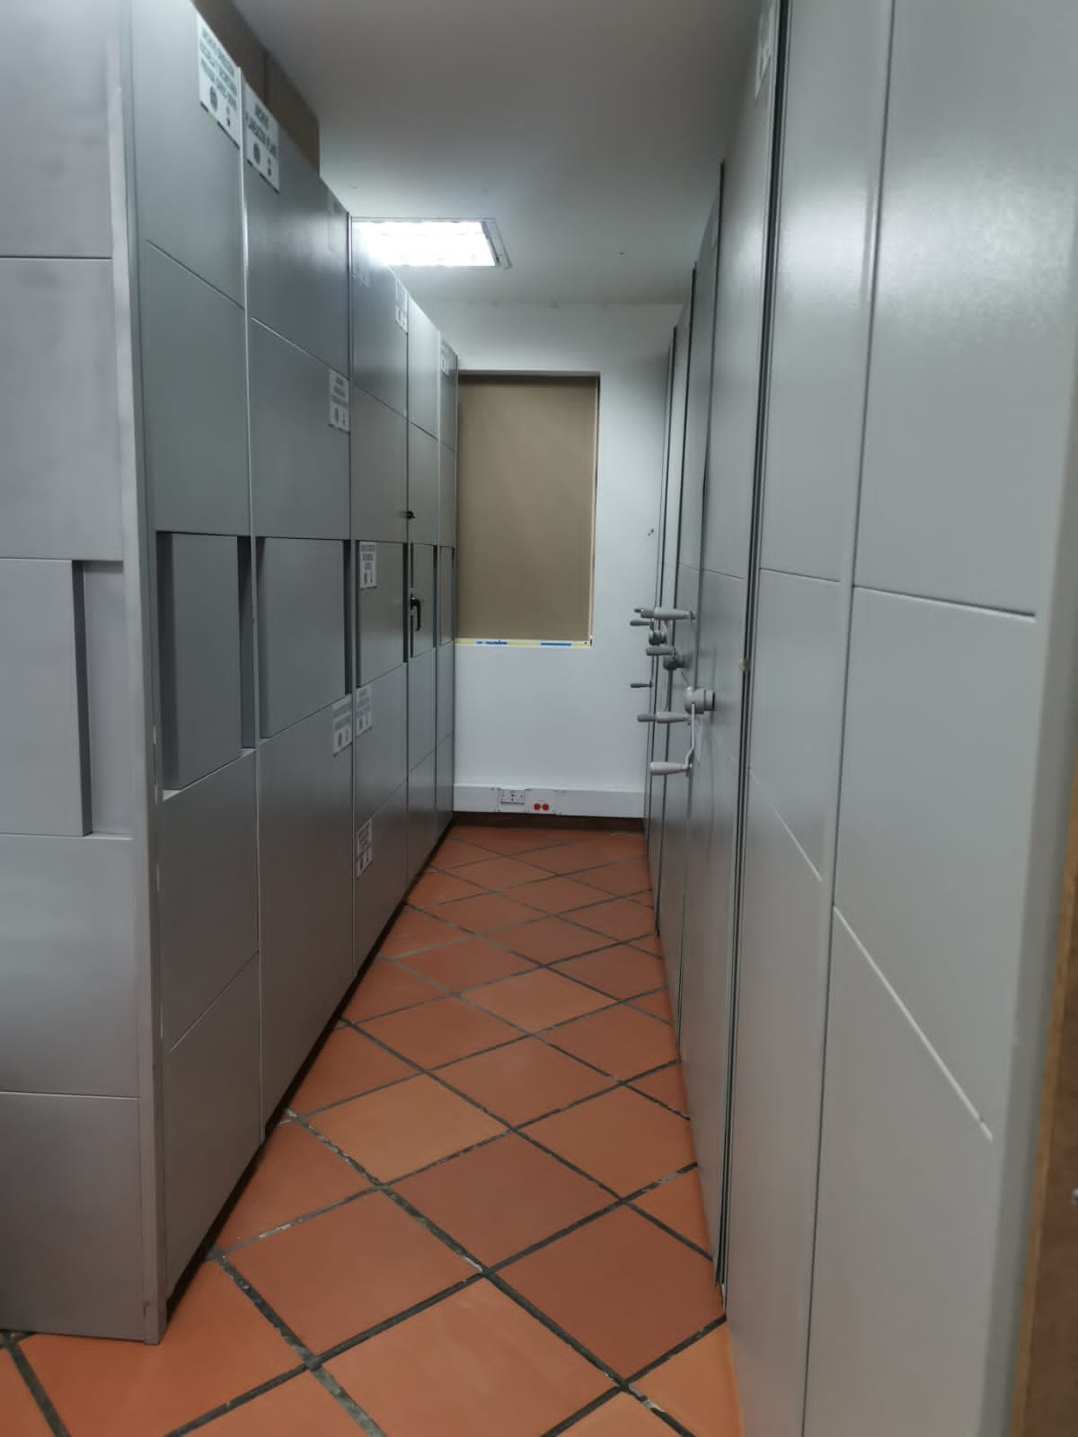 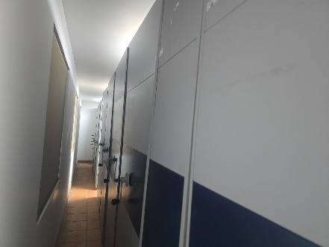 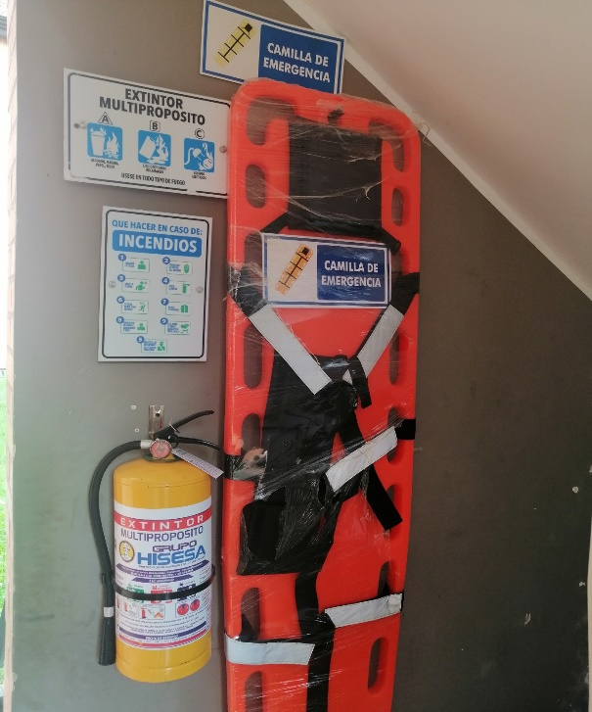 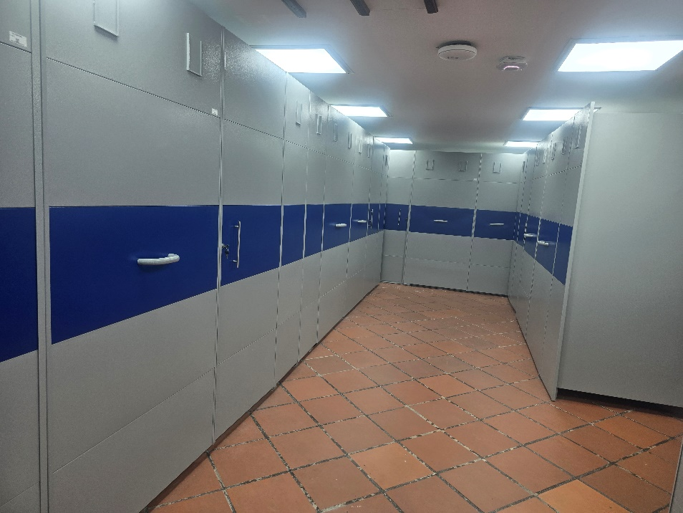 |  |  |  |  |  |  |  |  |  |  |  |  |  |  |  |  |  |  |  |  |  |  |  | Extractor eléctrico - Termohigrómetro
 |  |  |  |  |  |  |  |  |  |  |  |  |  |  |  |  |  |  |  |  |  |  |  | Extractor eléctrico - Ventiladores
 |  |  |  |  |  |  |  |  |  |  |  |  |  |  |  |  |  |  |  |  |  |  |  | Humificador - Luxómetro
 |  |  |  |  |  |  |  |  |  |  |  |  |  |  |  |  |  |  |  |  |  |  |  | Humificador - Termohigrómetro
 |  |  |  |  |  |  |  |  |  |  |  |  |  |  |  |  |  |  |  |  |  |  |  | Humificador - Ventiladores
 |  |  |  |  |  |  |  |  |  |  |  |  |  |  |  |  |  |  |  |  |  |  |  | Aire Acondicionado - Deshumificador - Humificador
 |  |  |  |  |  |  |  |  |  |  |  |  |  |  |  |  |  |  |  |  |  |  |  | Aire Acondiconado - Humificador -
 |  |  |  |  |  |  |  |  |  |  |  |  |  |  |  |  |  |  |  |  |  |  |  | Aire Acondicioando - Luxómetro
 |  |  |  |  |  |  |  |  |  |  |  |  |  |  |  |  |  |  |  |  |  |  |  | Aire Acondiconado - Termohoigrómetro
 |  |  |  |  |  |  |  |  |  |  |  |  |  |  |  |  |  |  |  |  |  |  |  | Aire Acondicionado - Ventiladores

Fecha de Elaboración |  |  |  | 6 | 3 | 2026 |  | Fecha de Elaboración |  |  | 6 | 3 | 2026 |  |  |  |  | VISTO BUENO JEFE DE LA UNIDAD
Diagnóstico Elaborado por: |  |  |  |  |  |  |  | Jefe Grupo de Gestión Documental o quien haga sus veces |  |  |  |  |  |  | Jefe o Comandante de Unidad
 |  |  |  | Grado Nombres y Apellidos |  |  |  |  |  |  | Grado Nombres y Apellidos |  |  |  |  |  |  | Grado Nombres y Apellidos

Firma |  |  |  |  |  |  |  | Firma |  |  |  |  |  |  | Firma

D - Sistema Integrado de C -SIC
CONTINUIDAD DIAGNÓSTICO INTEGRAL PARA LOS ARCHIVOS DE LA POLICÍA NACIONAL

D. SISTEMA INTEGRADO DE CONSERVACIÓN-SIC
1. PLAN DE CONSERVACIÓN DOCUMENTAL
1. Programas |  |  |  |  | Clase de Archivo |  | Actividad |  | Evidencia |  | periodicidad |  | Observaciones
1. Capacitación y sensibilización del personal |  |  |  |  | Archivo Intermedio |  | Socialización con el personal de plana mayor escuela de Carabineros Provincia de Vélez con el fin de retroalimentar el proceso de Gestion Documental. |  | AC-2025-000113-ESVEL, AC-2025-000118-ESVEL, AC-2025-000380-ESVEL, AC-2025-000403-ESVEL AC-2025-000580-ESVEL, AC-2025-000582-ESVEL, AC-2025-000602-ESVEL, AC-2025-000645-ESVEL AC-2025-000793-ESVEL, AC-2025-000883-ESVEL, AC-2025-000964-ESVEL, AC-2025-000993-ESVEL AC-2025-000998-ESVEL, AC-2025-001021-ESVEL, AC-2025-001081-ESVEL, AC-2025-001132-ESVEL AC-2025-001626-ESVEL, AC-2025-001730-ESVEL, AC-2025-002079-ESVEL, AC-2025-002080-ESVEL AC-2025-002085-ESVEL, AC-2025-002283-ESVEL, AC-2025-002309-ESVEL, AC-2025-002310-ESVEL AC-2025-002321-ESVEL |  | Mensual
2. Inspección y mantenimiento de sistemas de almacenamiento e instalaciones físicas |  |  |  |  | Archivo Intermedio |  | Se realizo la inspeccion y mantenimiento en la intalaciones fisicas y del sistema de almacenamiento de los archivos de gestion e intermedio |  | GS-2025-000717-ESVEL, GS-2025-000733-ESVEL,GS-2025-000753-ESVEL, GS-2025-000750-ESVEL, GS-2025-000952-ESVEL, GS-2025-001295-ESVEL, GS-2025-001269-ESVEL, GS-2025-001662-ESVEL, GS-2025-001843-ESVEL, GS-2025-001891-ESVEL, GS-2025-001906-ESVEL, GS-2025-001922-ESVEL, GS-2025-001910-ESVEL, GS-2025-001982-ESVEL, GS-2025-002609-ESVEL, GS-2025-002763-ESVEL, GS-2025-002819-ESVEL, GS-2025-002896-ESVEL, GS-2025-002857-ESVEL, GS-2025-002779-ESVEL, GS-2025-002763-ESVEL, GS-2025-003849-ESVEL, GS-2025-003883-ESVEL, GS-2025-003839-ESVEL, GS-2025-005317-ESVEL, GS-2025-006904-ESVEL, GS-2025-011125-ESVEL, GS-2025-010880-ESVEL, GS-2025-010866-ESVEL, GS-2025-009796-ESVEL, GS-2025-009749-ESVEL, GS-2025-009034-ESVEL, GS-2025-008953-ESVEL, GS-2025-008845-ESVEL, GS-2025-007876-ESVEL, GS-2025-007333-ESVEL. |  | Mensual
3. Saneamiento ambiental: desinfección, desratización y desinsectación |  |  |  |  | Archivo Intermedio |  | Se realizó control de plagas a los depositos del archivo intermedios y de gestion de la Escuela de Carabineros Provincia de Vélez |  | fue realizada por parte de la empresa AGROFUMIGACIÓN INDUSTRIAL S.A.S. emitiendo la respectiva certificación. se dejo soporte documental mediante comunicación oficial GS-2025-005311-ESVEL. |  | Semestral
4. Monitoreo y control de condiciones ambientales |  |  |  |  | Archivo Intermedio |  | Se realiza el diligencimiento del registro control ambiental |  | GS-2025-007839-ESVEL, GS-2025-007840-ESVEL, GS-2025-007843-ESVEL, GS-2025-007844-ESVEL, GS-2025-007845-ESVEL, GS-2025-007846-ESVEL, GS-2025-007847-ESVEL, GS-2025-007548-ESVEL, GS-2025-007969-ESVEL, GS-2025-011364-ESVEL
5. Almacenamiento y re-almacenamiento |  |  |  |  | Archivo Intermedio |  | e inspeccionan las cajas y carpetas constantemente cambiando las que se van deteriorando, con el fin de proteger y conservar los acervos documentales de la escuela de los archivos de gestion y el intermedio |  | donde se realizo el cambio de: |  | Trimestral
6. Prevención de emergencias y atención de desastres. |  |  |  |  | Archivo Intermedio |  | Se actualiza el plan de prevención de emergencia y atencion de desastres y se realiza la socialización. |  | No AC-2025-002283-ESVEL de fecha 19/11/2025 |  | Anual
2. PLAN DE PRESERVACIÓN DIGITAL
2. Plan |  |  |  |  | Clase de Archivo |  | Actividad |  | Evidencia |  | periodicidad |  | Observaciones
1. Preservación digital a largo plazo |  |  |  |  | Archivo Intermedio |  | se solicito al grupo de las tecnologías de la información se realizara un diagnóstico y su vez se verificara que en el servidor estuvieran creadas las carpetas por dependencias cumpliendo con la estructura orgánica de la unidad |  | GS-2025-005953-ESVEL GS-2025-009992-ESVEL, GS-2025-002602-ESVEL, |  | Semestral
EVIDENCIA FOTOGRÁFICA
SE ANEXA REGISTRO FOTOGRÁFICO QUE DEN CUENTA DE LAS CONDICIONES DE ORGANIZACIÓN, ADMINISTRACIÓN, CUSTODIA Y CONSERVACIÓN DE LOS ACERVOS DOCUMENTALES
Plan de conservación de documental
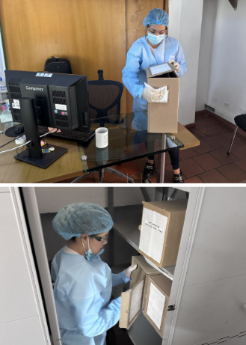 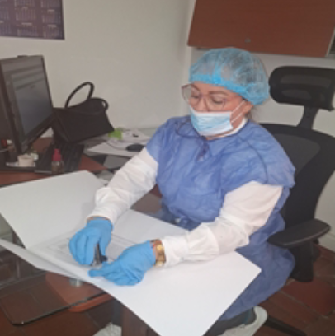 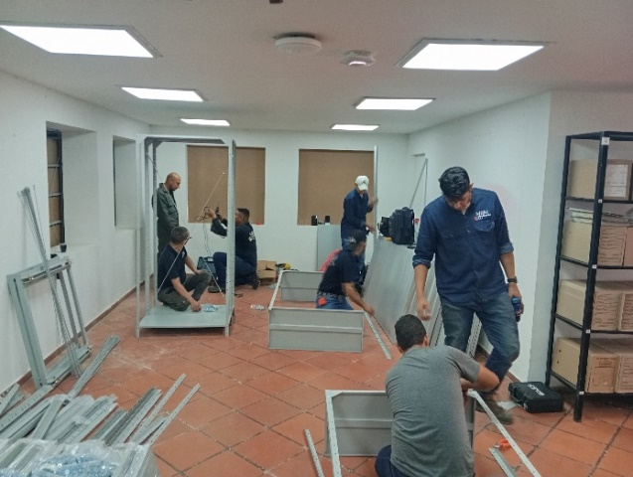  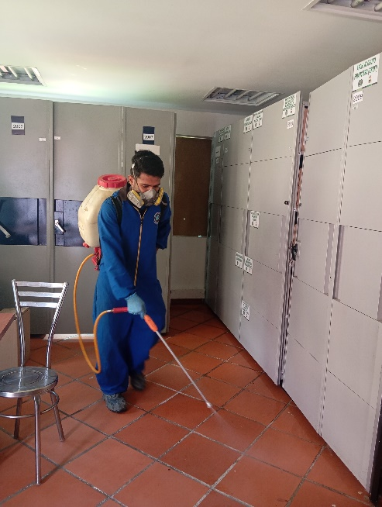 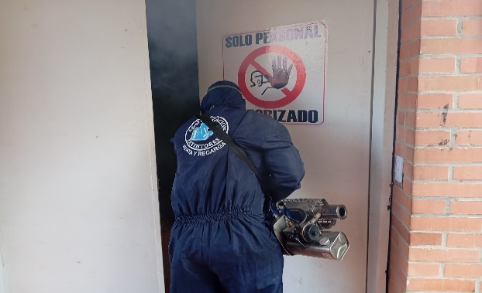 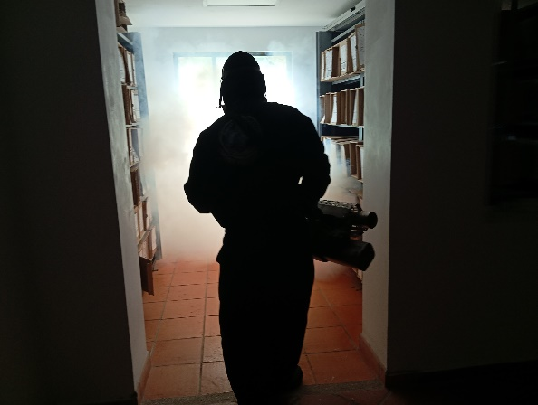

Fecha de Elaboración |  | 6 | 3 | 2026 |  | Fecha de Elaboración |  | 6 | 3 | 2026 | VISTO BUENO JEFE DE LA UNIDAD
Diagnóstico Elaborado por: |  |  |  |  |  | Jefe Grupo de Gestión Documental o quien haga sus veces |  |  |  |  | Jefe o Comandante de Unidad
 | Grado Nombres y Apellidos |  |  |  |  |  | Grado Nombres y Apellidos |  |  |  |  | Grado Nombres y Apellidos

Firma |  |  |  |  |  | Firma |  |  |  |  | Firma

